Sheet1
Bốt | 19 | 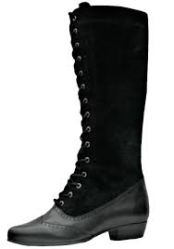
Giày thể thao sneaker | 19 | 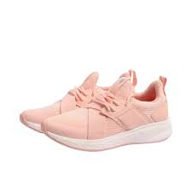
Giày đế bằng | 19 | 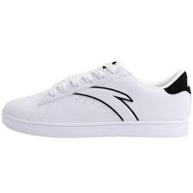
Giày cao gót | 19 | 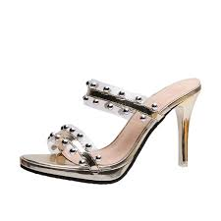
Giày đế xuồng | 19 | 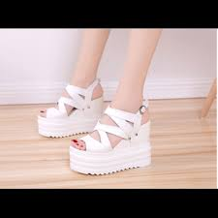
Xăng –đan và dép | 19 | 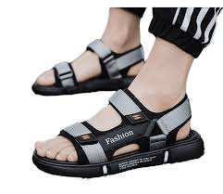
Phụ kiện giày | 19 | 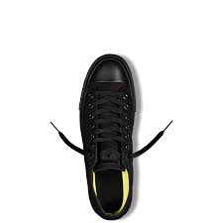
Giày khác | 19 | 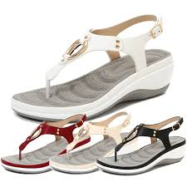
Ba lô nữ | 20 | 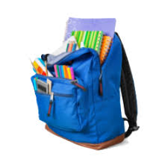
Cặp laptop | 20 | 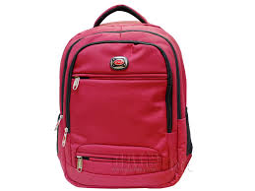
Ví dự tiệc và ví cầm tay | 20 | 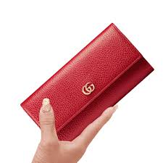
Túi đeo hông và túi đeo ngực | 20 | 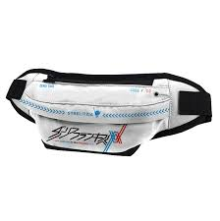
Túi tote | 20 | 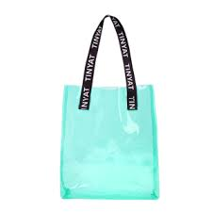
Túi quai xách | 20 | 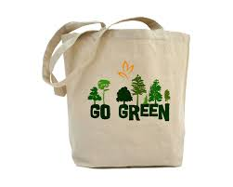
Túi đeo chéo và túi đeo vai | 20 | 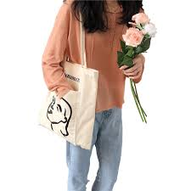
Ví/bóp nữ | 20 | 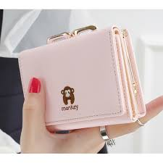
Phụ kiện túi | 20 | 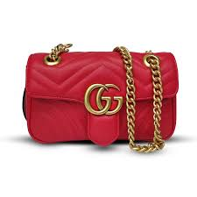
Nhẫn | 21 | 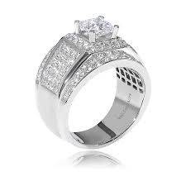
Bông tai | 21 | 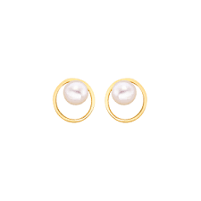
Khăn choàng | 21 | 
Găng tay | 21 | 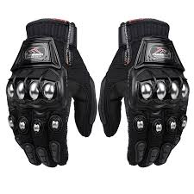
Phụ kiện tóc | 21 | 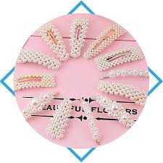
Vòng tay và lắc tay | 21 | 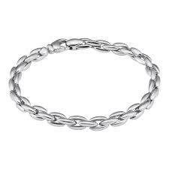
Lắc chân | 21 | 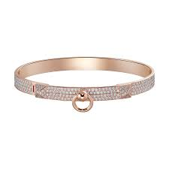
Mũ | 21 | 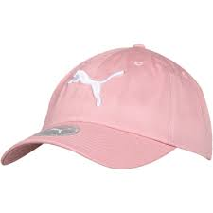
Dây chuyền | 21 | 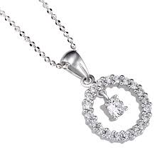
kính mắt | 21 | 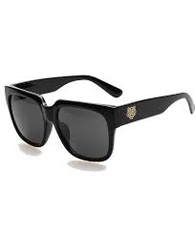
Kim loại quý | 21 | 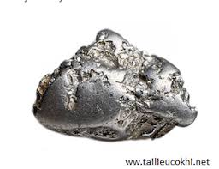
Thắt lung | 21 | 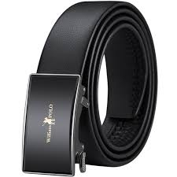
Cà vạt và nơ cổ | 21 | 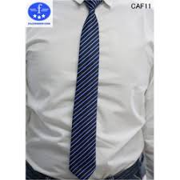
Phụ kiện thêm | 21 | 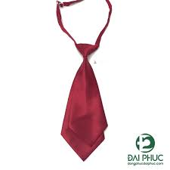
Bộ phụ kiện | 21 | 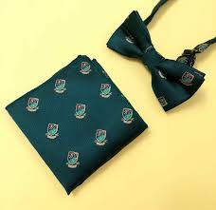
Đồ ăn vặt | 22 | 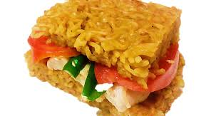
Đồ chế biến sẵn | 22 | 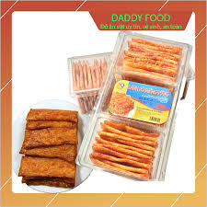
Nhu yếu phẩm | 22 | 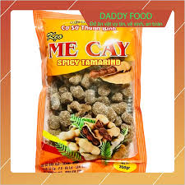
Nguyên liệu nấu ăn | 22 | 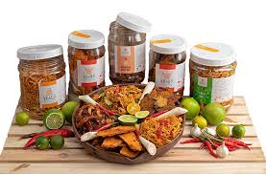
Đồ làm bánh | 22 | 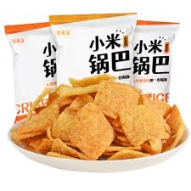
Sữa – trứng | 22 | 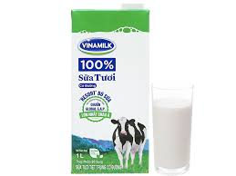
Đồ uống | 22 | 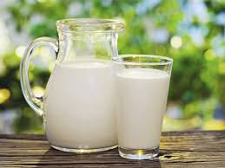
Ngũ cốc | 22 | 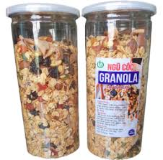
Các loại bánh | 22 | 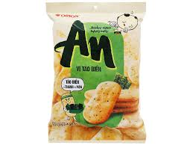
Đồ uống có cồn | 22 | 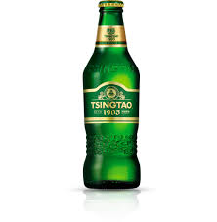
Bộ quà tặng | 22 | 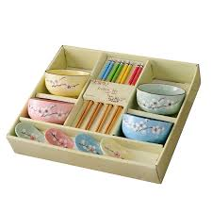
Quà lưu niệm | 23 | 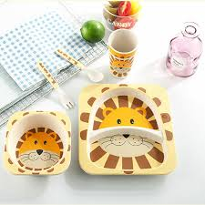
Sổ và giấy các loại | 23 | 
Nhạc cụ và phụ kiện âm nhạc | 23 | 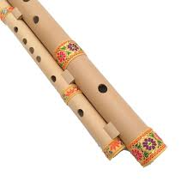
Màu , hoa cụ và đồ thủ công | 23 | 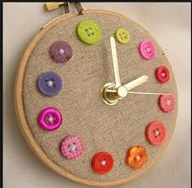
Sách tiếng việt | 23 | 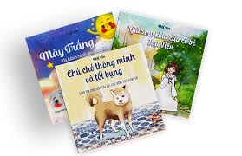
Sách ngoại ngữ | 23 | 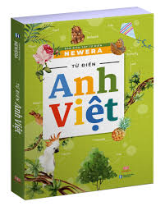
Gói quà | 23 | 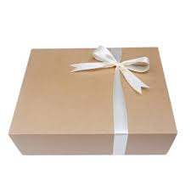
Bút viết | 23 | 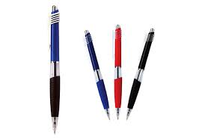
Dụng cụ học sinh và văn phòng | 23 | 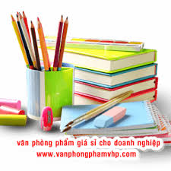
Trang phục bé trai | 24 | 
Trang phục bé gái | 24 | 
Giày dép bé trai | 24 | 
Giày dép bé gái | 24 | 
Giặt giũ và chăm sóc nhà cửa | 25 | 
Giấy vệ sinh và khăn giấy | 25 | 
Vệ sinh nhà cửa | 25 | 
Vệ sinh bát đũa | 25 | 
Dụng cụ vệ sinh | 25 | 
Chất khử mùi , làm thờm | 25 | 
Thuốc diệt côn trùng | 25 | 
Túi , màng bọc thực phẩm | 25 | 
Bao bì , túi đựng rác | 25 | 
Nhà hàng và ăn uống | 26 | 
Sự kiện và giải trí | 26 | 
Nạp tiền vào tài khoản | 26 | 
Sức khỏe và sắc đẹp | 26 | 
Gọi xe | 26 | 
Khóa học | 26 | 
Du lịch và khách sạn | 26 | 
Mua sắm | 26 | 
Mã quà tặng shoppe | 26 | 
Thanh toán hóa đơn | 26 | 
Tiền điện tử | 26 | 
Thẻ game | 26 | 
Streaming | 26 | 

